Summary
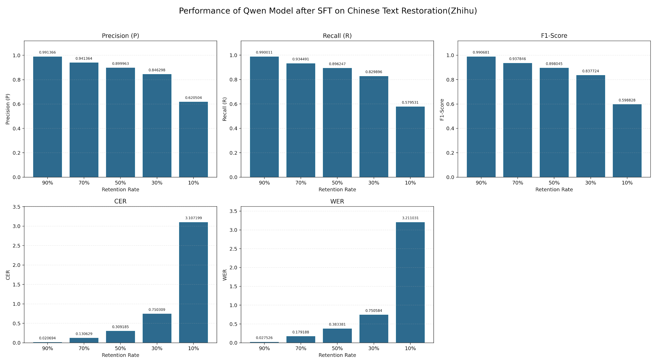

Metric \ Retention | 90% | 70% | 50% | 30% | 10%
Precision (P) | 0.991366 | 0.941364 | 0.899963 | 0.846298 | 0.620504
Recall (R) | 0.990011 | 0.934491 | 0.896247 | 0.829896 | 0.579531
F1-Score | 0.990681 | 0.937846 | 0.898045 | 0.837724 | 0.598828
CER | 0.020694 | 0.130629 | 0.309185 | 0.750309 | 3.107199
WER | 0.027526 | 0.179188 | 0.383381 | 0.750584 | 3.211031

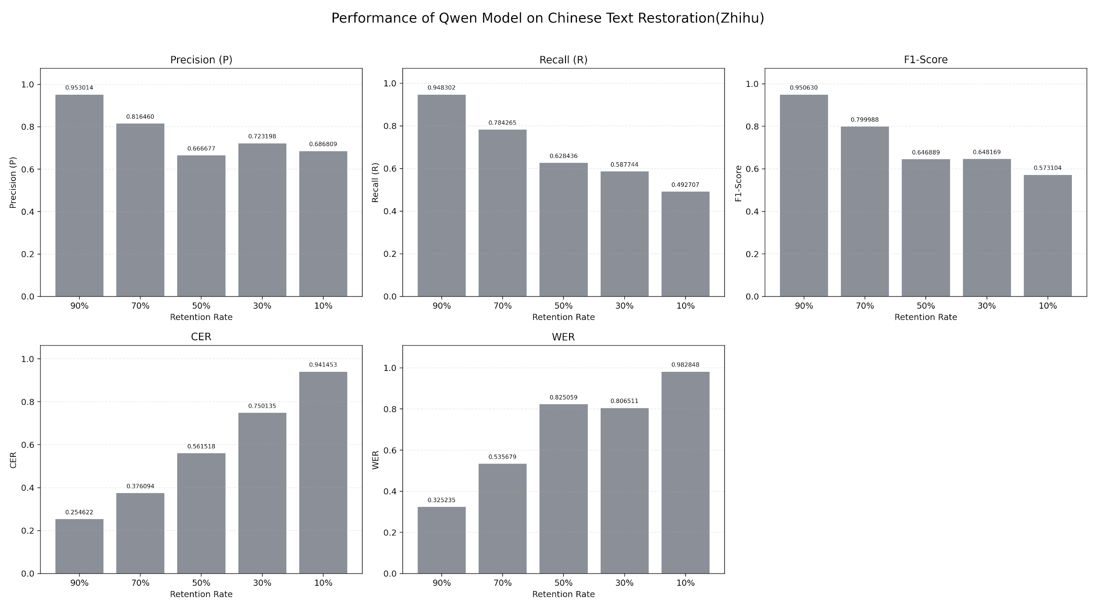

 | 90% | 70% | 50% | 30% | 10%
Precision (P) | 0.953014 | 0.81646 | 0.666677 | 0.723198 | 0.686809
Recall (R) | 0.948302 | 0.784265 | 0.628436 | 0.587744 | 0.492707
F1-Score | 0.95063 | 0.799988 | 0.646889 | 0.648169 | 0.573104
CER | 0.254622 | 0.376094 | 0.561518 | 0.750135 | 0.941453
WER | 0.325235 | 0.535679 | 0.825059 | 0.806511 | 0.982848

